Mode Détention
Aide - Type de Détention

1. Vit individuellement en intérieur | 2. Vit individuellement avec accès permanent à l'extérieur (hors-pré)
Box (dans bâtiment ou en extérieur) | Box terrasse, paddock avec abri …
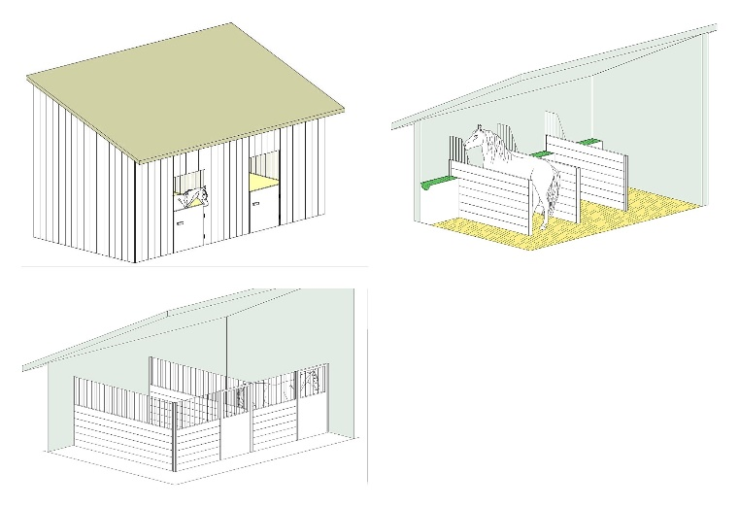

3. Vit en groupe, sans accès à l'extérieur |  | 4. Vit individuellement et en groupe
"Box de groupe", stabulation intérieure ... |  | Box individuel la nuit et pré en groupe le jour
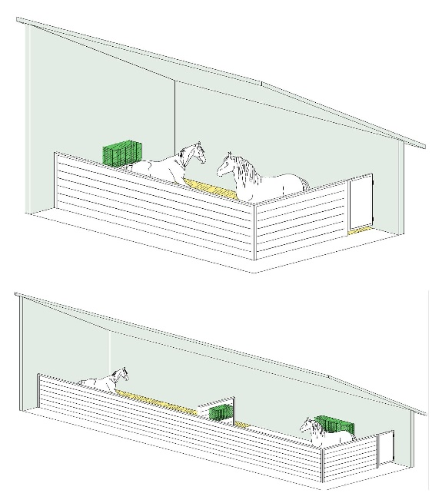
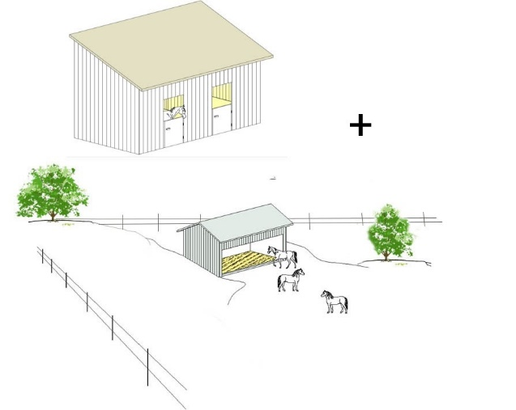

5. Vit en groupe avec accès permanent à l'extérieur |  | 6. Vit au pré
(paddock, stabulation, écurie active, paddock paradise ...)
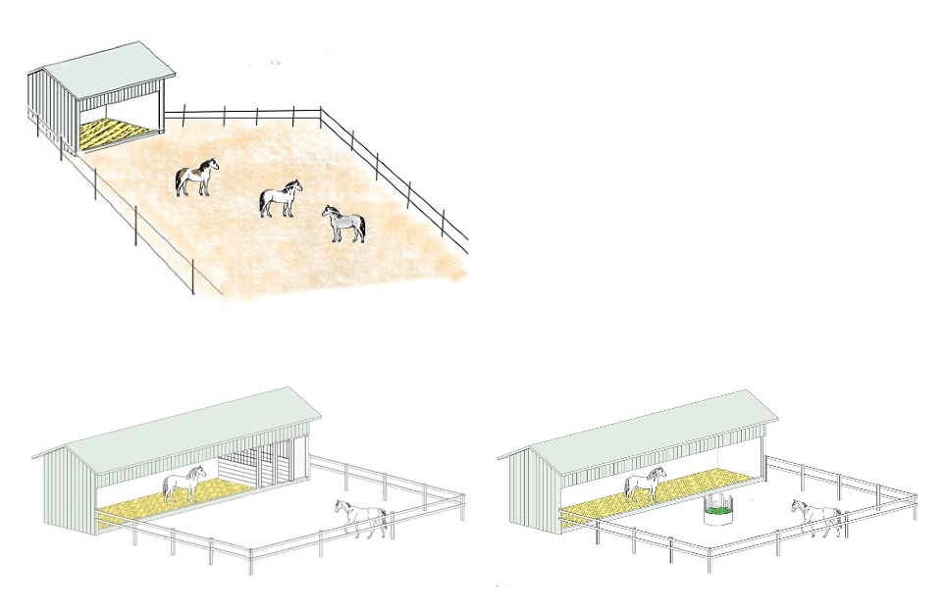
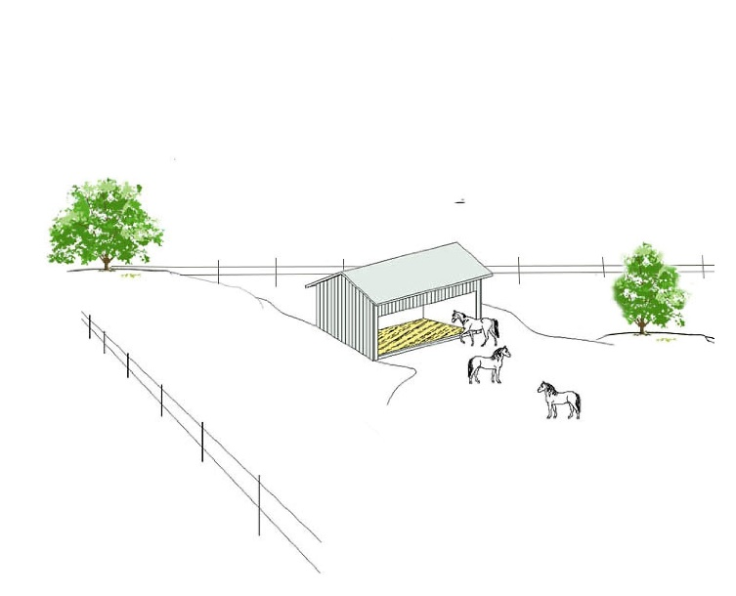

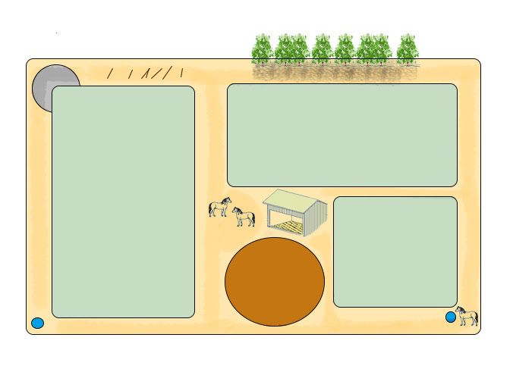

Type SF
 | Aide - Type de Slowfeeder

1.A. Mangeoire + filet |  | 1.B. Filet suspendu
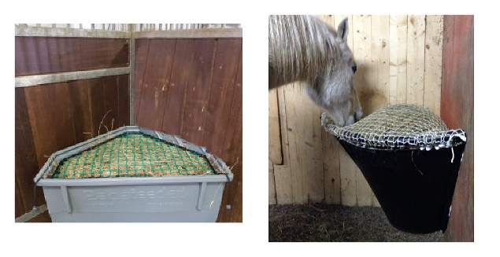
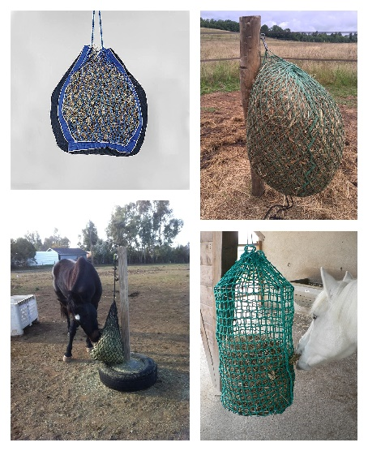

1.C. Filet immobilisé |  | 1.D. Filet sur foin
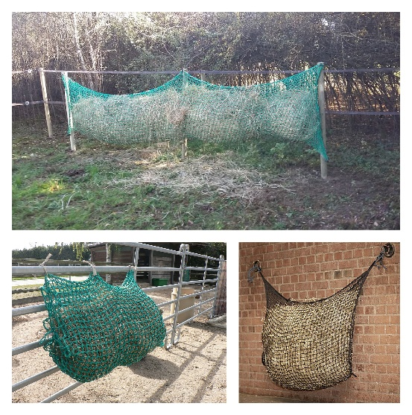

1.E. Filets au sol (ou sur caisse basse) |  | 1.F. Sacs ou treillis nylon plat
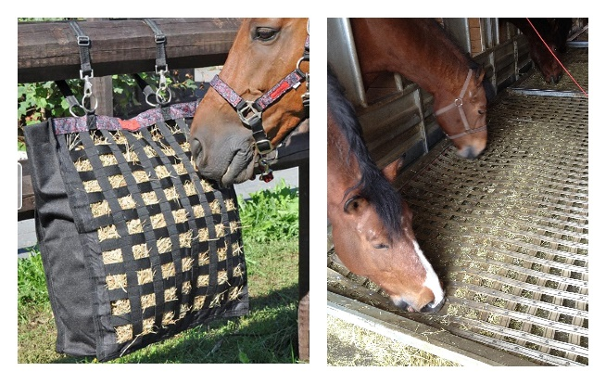

2.A. Cylindre avec couvercle/grille plastique |  | 2.B. Suspendu plastique dur
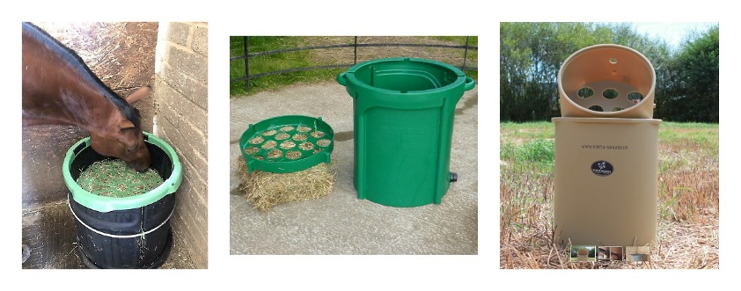
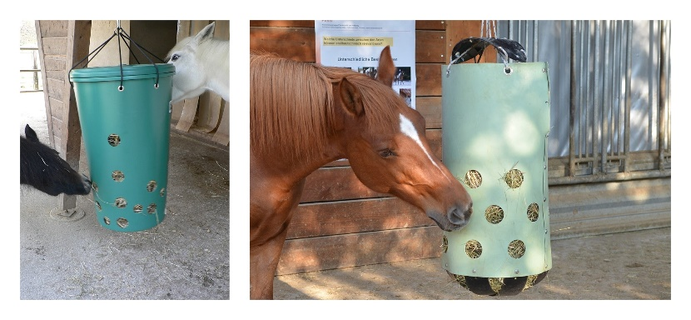

2.C. Suspendu plastique souple |  | 2.D. Caisse/boîte + treillis plastique
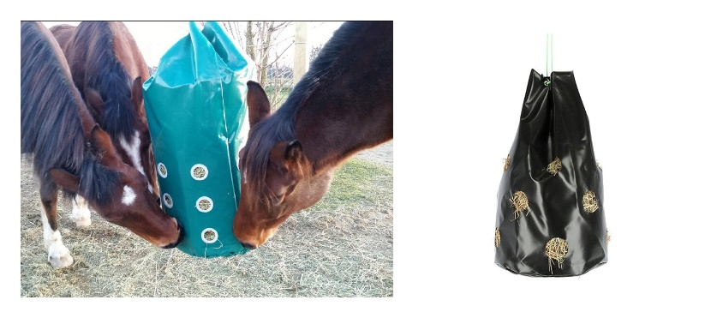
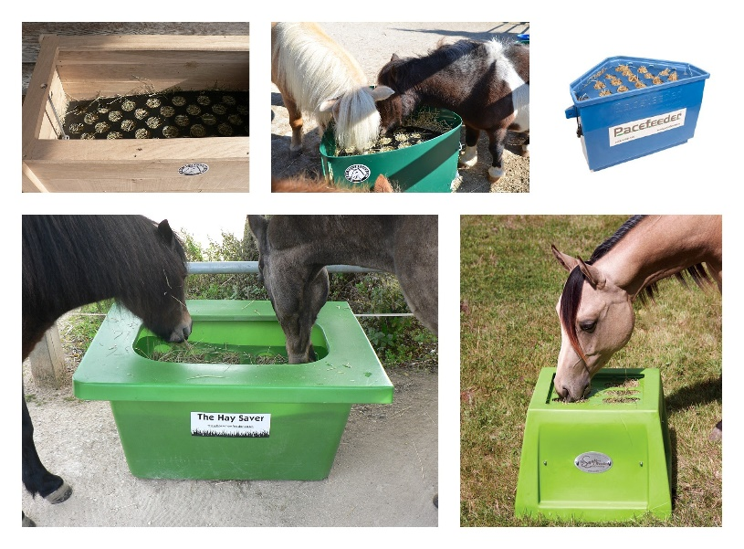

2.E. "Râtelier" plastique |  | 2.F. Balle suspendue
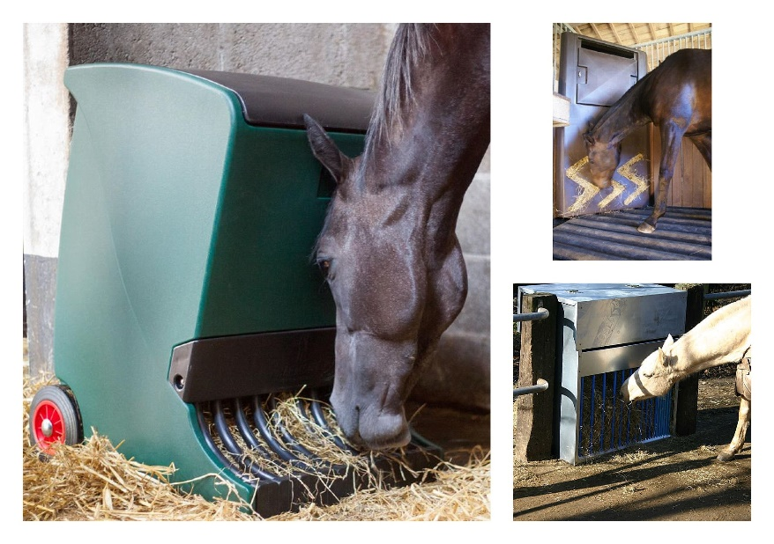
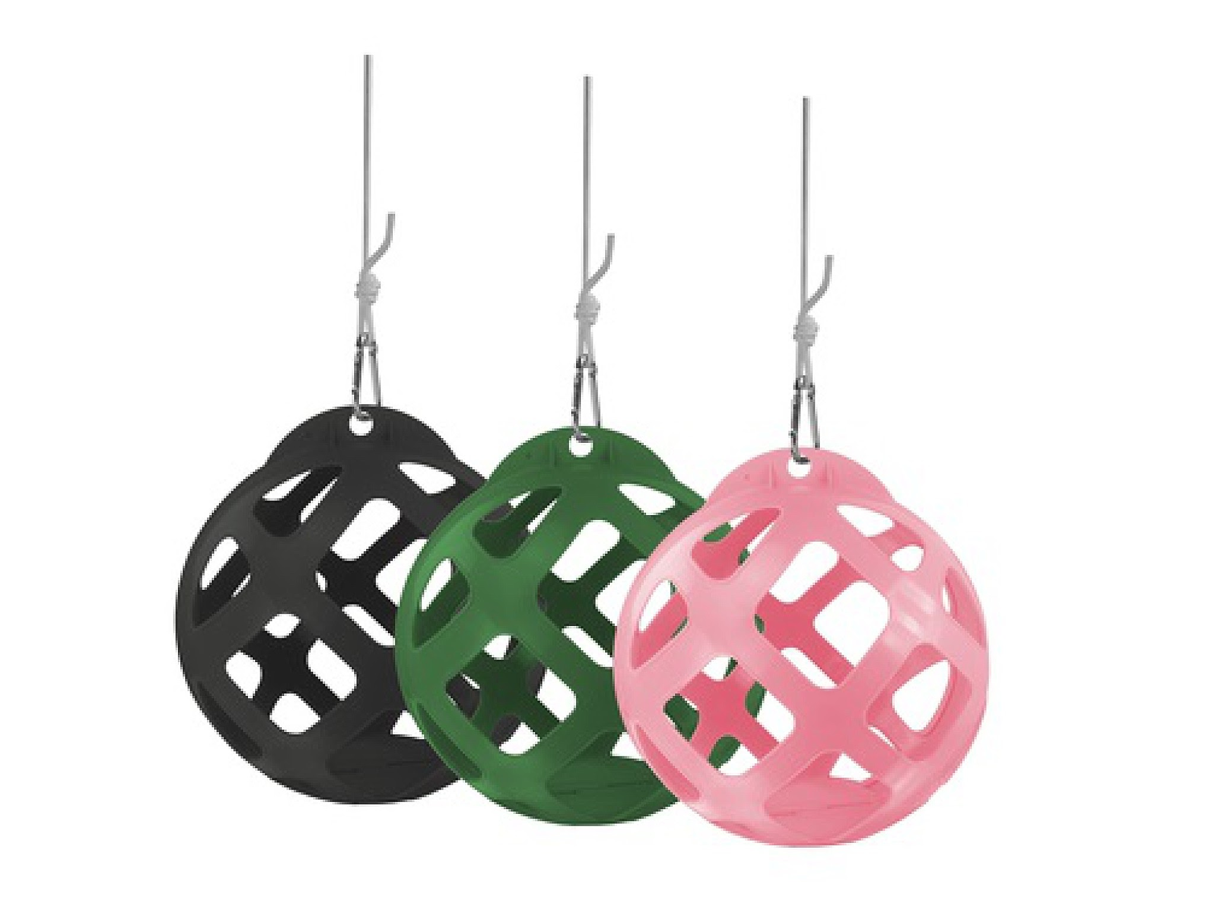

2.G. Balle au sol |  | 2.H. Rouleau plastique
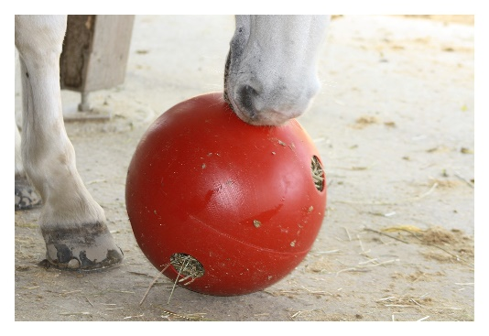
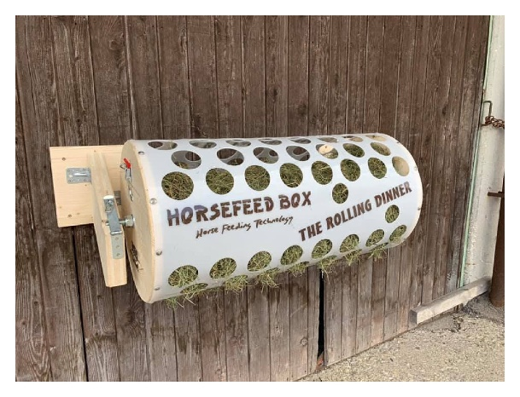

3.A. Râtelier métalique vertical |  | 3.B. Mageoire/caisse + barreaux métal
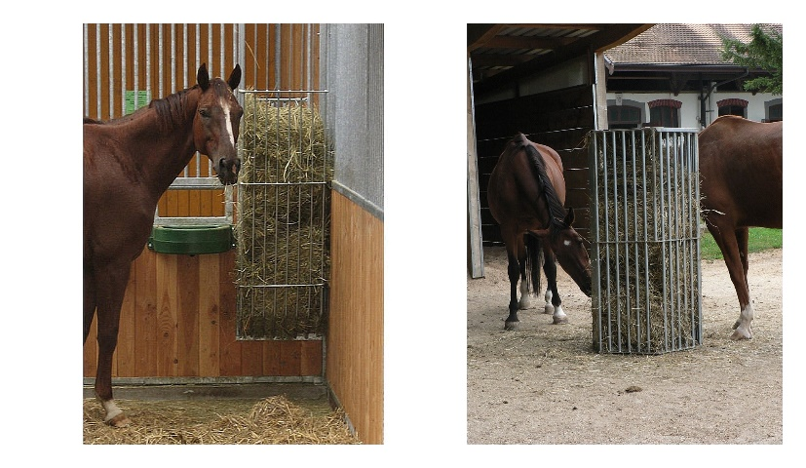
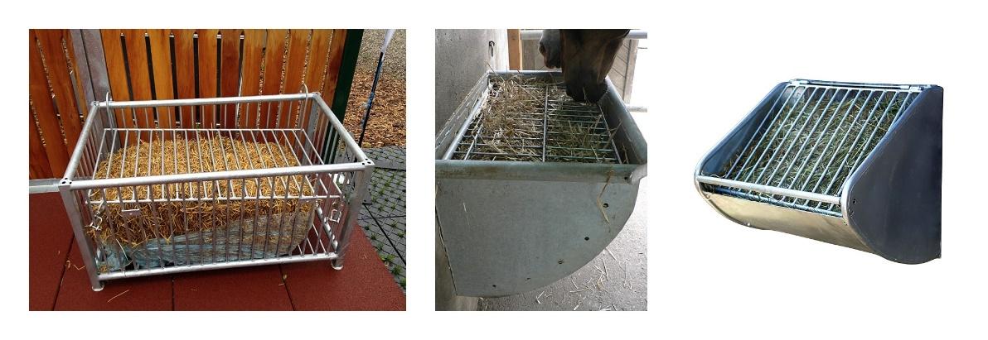

3.C. Caisse/Foin libre + treillis métal |  | 4. Système avec treillis en bois
